상품제안서
스피디 가정용 2포트 고속분리형 충전기20W (CtoC 1.2M 25W 케이블 포함) | 상품코드: S30563

 |  |  |  |  |  |  | 02-713-8555 | www.synergygift.co.kr
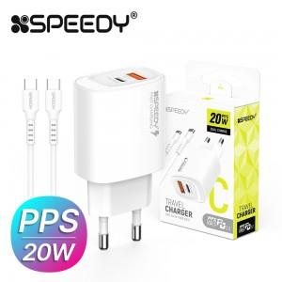

【상세/제작정보】 | 20W(PD3.0+QC3.0), (CtoC 1.2M 25W 케이블 포함)

【인쇄/포장옵션】 | 레이저, 풀칼라 / 포장지포장

【공급단가】 | 수량 | 100~ | 300~ | 500~ | 1,000~ | 3,000~
*VAT별도 | 단가 | 2,790원 | 2,660원 | 2,580원 | 2,450원 | 2,370원

【상품 URL】 | https://www.synergygift.co.kr:443/src/goods_detail.php?gdno=30563

